Calculo
f > R | sim |  | Potência Carga |  |  |  |  |  |  | Distância | Nominal | Tensão | Cabos |  |  |  | Corrente |  |  |  |  |  |  |  |  |  |  |  |  |  |  |  | CAP. FAB (t) | CAP. PLSV (t) | Viagens | t (emendas) | km/dia | km/dia | $/dia
 |  |  |  |  |  |  |  |  |  |  |  |  |  |  |  |  |  |  |  |  |  |  |  |  |  |  |  |  |  |  |  |  | 300 | 3640 | 2 | 1.5 | 17.2 | 8.6 | $275,000.00
%R/Freq | F(Hz) | EFF | MW | Fat. Pot. | MVA | x | y | x | y | km | kV | Carga (%) | Seção | # Cabos | Fator | Amp | Carga (A) | Vs [%] |  | Is[%] |  | Ps [MW] | Vr [%] |  | Ir [%] |  | Pr [MW] | Perd[%] | Ss | Sr | Qs(Var) | $ Aquisição | peso umb | dias viagem | n° emendas | dias emenda | dias spool | dias instalação |  | $ Instalação
0% | 60 | 100.00% | 4.00 | 0.9200 | 4.35 | 29.68 | 1.06 | 30 | 2 | 1.00 | 25.00 | 100% | 20/35kV EPR 50mm2 Cu | 1 | 1 | 153.7 | 100 | 100% | 25.09091863 | 65% | 100.11512787 | 4.01 | 100% | 25 | 65% | 100.40874247 | 4.0 | 0% | 4.35 | 4.35 | 1.68 | R$ 458,158.74 | 26.71 | 2.00 | - | 0 | 1 | 1 | 4.00 | $1,100,000.00
0% | 60 | 100.00% | 4.00 | 0.9200 | 4.35 | 29.68 | 1.06 | 30 | 1 | 0.33 | 25.00 | 100% | 20/35kV EPR 50mm2 Cu | 1 | 1 | 153.7 | 100 | 100% | 25.029728383 | 65% | 100.31239118 | 4.00 | 100% | 25 | 65% | 100.40874247 | 4.0 | 0% | 4.35 | 4.35 | 1.70 | R$ 149,679.02 | 8.72 | 2.00 | - | 0 | 1 | 1 | 4.00 | $1,100,000.00
0% | 60 | 100.00% | 4.00 | 0.9200 | 4.35 | 29.68 | 1.06 | 30 | 0 | 1.10 | 25.00 | 100% | 20/35kV EPR 50mm2 Cu | 1 | 1 | 153.7 | 100 | 100% | 25.100801944 | 65% | 100.08340147 | 4.02 | 100% | 25 | 65% | 100.40874247 | 4.0 | 0% | 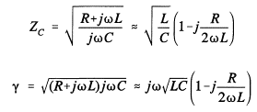 4.35 | 4.35 | 1.67 | R$ 508,033.65 | 29.61 | 2.00 | - | 0 | 1 | 1 | 4.00 | $1,100,000.00
0% | 60 | 100.00% | 8.02 | 0.9223 | 8.70 | 0.00 | 4.50 | 29.68 | 1.06 | 29.88 | 25.10 | 100% | 20/35kV EPR 120mm2 Cu | 1 | 1 | 250.85 | 200 | 108% | 27.038945435 | 76% | 189.87562551 | 8.56 | 100% | 25.100801944 | 80% | 200.01500787 | 8.0 | 7% | 8.89 | 8.70 | 2.42 | R$ 14,003,138.61 | 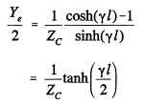 862.25 | 2.00 | 2.00 | 3 | 2 | 4 | 11.00 | $3,025,000.00
 |  |  |  |  |  |  |  |  |  |  |  |  |  |  |  |  |  |  |  |  |  |  |  |  |  |  |  |  |  |  |  | R$ 15,119,010.01 |  |  |  |  |  |  | 2.72 | R$ 6,325,000.00

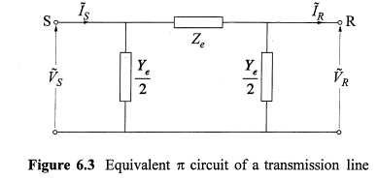

 | sim
 | não

